Лист 1
Прайс-лист
МИР ПРЯЖИ

В валюте: руб. (курс 1).
Цены указаны на 07.08.2020

№ | Номенклатура/ Характеристика номенклатуры | Описание | Изображение | Артикул | Цена | Ед. | Остаток | Ссылка на сайт
 | Игла для ковровой техники «Gamma» SK-311 в блистере | Игла для ковровой техники «Gamma» SK-311 в блистере |  | SK-311 | 280.80 |  |  | Изображение
 | Игла для ковровой техники «Gamma» SK-311 в блистере |  |  |  | 280.80 | шт | 17 | Изображение
 | Игла швейная для вязаных изделий NL-001 "Gamma" 13,7 см | Игла швейная для вязаных изделий NL-001 "Gamma" 13,7 см |  | NL-001 | 21.83 |  |  | Изображение
 | Игла швейная для вязаных изделий NL-001 "Gamma" 13,7 см |  |  |  | 21.83 | шт | 5 | Изображение
 | Иглы ручные "Gamma" N-223 для плотных тканей 10 шт. блистер | Иглы ручные "Gamma" N-223 для плотных тканей 10 шт. блистер | 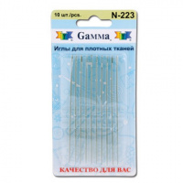 | N-223 | 60.80 |  |  | Изображение
 | Иглы ручные "Gamma" N-223 для плотных тканей 10 шт. блистер |  |  |  | 60.80 | шт | 5 | Изображение
 | Иглы гибкие бисерные с бол. ушком сталь NC-301 «Gamma» d 0.5 мм 1 шт | Иглы гибкие бисерные с бол. ушком сталь NC-301 «Gamma» d 0.5 мм 1 шт | 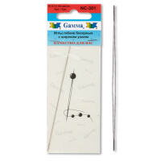 | NC-301 | 97.50 |  |  | Изображение
 | Иглы гибкие бисерные с бол. ушком сталь NC-301 «Gamma» d 0.5 мм 1 шт |  |  |  | 97.50 | шт | 3 | Изображение
 | Иглы гибкие бисерные с бол. ушком сталь NC-304 «Gamma» d 0.35 мм 10 шт | Иглы гибкие бисерные с бол. ушком сталь NC-304 «Gamma» d 0.35 мм 10 шт | 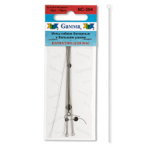 | NC-304 | 89.70 |  |  | Изображение
 | Иглы гибкие бисерные с бол. ушком сталь NC-304 «Gamma» d 0.35 мм 10 шт |  |  |  | 89.70 | шт | 3 | Изображение
 | Иглы гибкие бисерные с широким ушком"Gamma" NC-307 d 0,5мм 2шт. | Иглы гибкие бисерные с широким ушком"Gamma" NC-307 d 0,5мм 2шт. |  | NC-307 | 185.90 |  |  | Изображение
 | Иглы гибкие бисерные с широким ушком"Gamma" NC-307 d 0,5мм 2шт. |  |  |  | 185.90 | шт | 4 | Изображение
 | Иглы для шитья ручные «Gamma» N-270 для переплет. работ 4" в конверте 25 шт. | Иглы для шитья ручные «Gamma» N-270 для переплет. работ 4" в конверте 25 шт. | 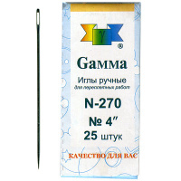 | N-270 | 95.25 |  |  | Изображение
 | Иглы для шитья ручные «Gamma» N-270 для переплет. работ 4" в конверте 25 шт. |  |  |  | 95.25 | шт | 14 | Изображение
 | Иглы ручные "Gamma" N-001 для вязанных изделий | Иглы ручные "Gamma" N-001 для вязанных изделий |  | N-001 | 32.25 |  |  | Изображение
 | Иглы ручные "Gamma" N-001 для вязанных изделий |  |  |  | 32.25 | шт | 31 | Изображение
 | Иглы ручные "Gamma" N-006 для штопки №3/9, 10 шт. в блистере | Иглы ручные "Gamma" N-006 для штопки №3/9, 10 шт. в блистере |  | N-006 | 37.53 |  |  | Изображение
 | Иглы ручные "Gamma" N-006 для штопки №3/9, 10 шт. в блистере |  |  |  | 37.53 | шт | 43 | Изображение
 | Иглы ручные "Gamma" N-007 для штопки №5/0-1/0, 6 шт. в блистере | Иглы ручные "Gamma" N-007 для штопки №5/0-1/0, 6 шт. в блистере |  | N-007 | 36.00 |  |  | Изображение
 | Иглы ручные "Gamma" N-007 для штопки №5/0-1/0, 6 шт. в блистере |  |  |  | 36.00 | шт | 10 | Изображение
 | Иглы ручные "Gamma" N-008 для кожи ассорти №3/7 | Иглы ручные "Gamma" N-008 для кожи ассорти №3/7 |  | N-008 | 37.60 |  |  | Изображение
 | Иглы ручные "Gamma" N-008 для кожи ассорти №3/7 |  |  |  | 37.60 | шт | 6 | Изображение
 | Иглы ручные "Gamma" N-009 для сшивания вязанных изделий, пластиковые | Иглы ручные "Gamma" N-009 для сшивания вязанных изделий, пластиковые |  | N-009 | 25.00 |  |  | Изображение
 | Иглы ручные "Gamma" N-009 для сшивания вязанных изделий, пластиковые |  |  |  | 25.00 | шт | 9 | Изображение
 | Иглы ручные "Gamma" N-205 для рукоделия 30 шт в блистере | Иглы ручные "Gamma" N-205 для рукоделия 30 шт в блистере |  | N-205 | 54.40 |  |  | Изображение
 | Иглы ручные "Gamma" N-205 для рукоделия 30 шт в блистере |  |  |  | 54.40 | шт | 37 | Изображение
 | Иглы ручные "Gamma" N-210 №5/0-1/0 в блистере | Иглы ручные "Gamma" N-210 №5/0-1/0 в блистере |  | N-210 | 41.30 |  |  | Изображение
 | Иглы ручные "Gamma" N-210 №5/0-1/0 в блистере |  |  |  | 41.30 | шт | 46 | Изображение
 | Иглы ручные "Gamma" N-211 для шитья №1-5 | Иглы ручные "Gamma" N-211 для шитья №1-5 |  | N-211 | 47.60 |  |  | Изображение
 | Иглы ручные "Gamma" N-211 для шитья №1-5 |  |  |  | 47.60 | шт | 26 | Изображение
 | Иглы ручные "Gamma" N-213 для переплетных работ 6" блистер 2шт. | Иглы ручные "Gamma" N-213 для переплетных работ 6" блистер 2шт. |  | N-213 | 36.00 |  |  | Изображение
 | Иглы ручные "Gamma" N-213 для переплетных работ 6" блистер 2шт. |  |  |  | 36.00 | шт | 10 | Изображение
 | Иглы ручные "Gamma" N-214 для переплетных работ 5" | Иглы ручные "Gamma" N-214 для переплетных работ 5" |  | N-214 | 36.80 |  |  | Изображение
 | Иглы ручные "Gamma" N-214 для переплетных работ 5" |  |  |  | 36.80 | шт | 5 | Изображение
 | Иглы ручные "Gamma" N-217 для кожи №3-7 блистер 16 шт. | Иглы ручные "Gamma" N-217 для кожи №3-7 блистер 16 шт. |  | N-217 | 56.00 |  |  | Изображение
 | Иглы ручные "Gamma" N-217 для кожи №3-7 блистер 16 шт. |  |  |  | 56.00 | шт | 46 | Изображение
 | Иглы ручные "Gamma" N-219 для штопки №1-5 | Иглы ручные "Gamma" N-219 для штопки №1-5 |  | N-219 | 42.21 |  |  | Изображение
 | Иглы ручные "Gamma" N-219 для штопки №1-5 |  |  |  | 42.21 | шт | 30 | Изображение
 | Иглы ручные "Gamma" N-221 для шитья, в блистере | Иглы ручные "Gamma" N-221 для шитья, в блистере |  | N-221 | 64.00 |  |  | Изображение
 | Иглы ручные "Gamma" N-221 для шитья, в блистере |  |  |  | 64.00 | шт | 5 | Изображение
 | Иглы ручные "Gamma" N-301 для шитья №3-9, тонкие, в блистере | Иглы ручные "Gamma" N-301 для шитья №3-9, тонкие, в блистере |  | N-301 | 48.96 |  |  | Изображение
 | Иглы ручные "Gamma" N-301 для шитья №3-9, тонкие, в блистере |  |  |  | 48.96 | шт | 5 | Изображение
 | Иглы ручные "Gamma" N-302 для наметки №5-10 | Иглы ручные "Gamma" N-302 для наметки №5-10 |  | N-302 | 47.60 |  |  | Изображение
 | Иглы ручные "Gamma" N-302 для наметки №5-10 |  |  |  | 47.60 | шт | 1 | Изображение
 | Иглы ручные "Gamma" N-303 для шитья №3-9 | Иглы ручные "Gamma" N-303 для шитья №3-9 |  | N-303 | 47.60 |  |  | Изображение
 | Иглы ручные "Gamma" N-303 для шитья №3-9 |  |  |  | 47.60 | шт | 43 | Изображение
 | Иглы ручные "Gamma" N-304 гобеленовые №18-20 | Иглы ручные "Gamma" N-304 гобеленовые №18-20 |  | N-304 | 43.53 |  |  | Изображение
 | Иглы ручные "Gamma" N-304 гобеленовые №18-20 |  |  |  | 43.53 | шт | 38 | Изображение
 | Иглы ручные "Gamma" N-305 гобеленовые №18-24 | Иглы ручные "Gamma" N-305 гобеленовые №18-24 |  | N-305 | 43.53 |  |  | Изображение
 | Иглы ручные "Gamma" N-305 гобеленовые №18-24 |  |  |  | 43.53 | шт | 22 | Изображение
 | Иглы ручные "Gamma" N-307 для штопки №3-9 | Иглы ручные "Gamma" N-307 для штопки №3-9 |  | N-307 | 46.90 |  |  | Изображение
 | Иглы ручные "Gamma" N-307 для штопки №3-9 |  |  |  | 46.90 | шт | 9 | Изображение
 | Иглы ручные "Gamma" N-308 для штопки №3-9, 10 шт. в блистере | Иглы ручные "Gamma" N-308 для штопки №3-9, 10 шт. в блистере |  | N-308 | 45.56 |  |  | Изображение
 | Иглы ручные "Gamma" N-308 для штопки №3-9, 10 шт. в блистере |  |  |  | 45.56 | шт | 47 | Изображение
 | Иглы ручные "Gamma" N-310 для шитья №3-9 | Иглы ручные "Gamma" N-310 для шитья №3-9 |  | N-310 | 43.55 |  |  | Изображение
 | Иглы ручные "Gamma" N-310 для шитья №3-9 |  |  |  | 43.55 | шт | 6 | Изображение
 | Иглы ручные "Gamma" N-312 для вышивания №3-9 | Иглы ручные "Gamma" N-312 для вышивания №3-9 |  | N-312 | 47.88 |  |  | Изображение
 | Иглы ручные "Gamma" N-312 для вышивания №3-9 |  |  |  | 47.88 | шт | 6 | Изображение
 | Иглы ручные "Gamma" N-314 для штопки № 3/0-1/0 | Иглы ручные "Gamma" N-314 для штопки № 3/0-1/0 |  | N-314 | 48.24 |  |  | Изображение
 | Иглы ручные "Gamma" N-314 для штопки № 3/0-1/0 |  |  |  | 48.24 | шт | 23 | Изображение
 | Иглы ручные "Gamma" N-315 бисерные №50 6 шт с нитковдевателем | Иглы ручные "Gamma" N-315 бисерные №50 6 шт с нитковдевателем |  | N-315 | 67.50 |  |  | Изображение
 | Иглы ручные "Gamma" N-315 бисерные №50 6 шт с нитковдевателем |  |  |  | 67.50 | шт | 21 | Изображение
 | Иглы ручные "Gamma" N-354 гобеленовые №18 | Иглы ручные "Gamma" N-354 гобеленовые №18 | 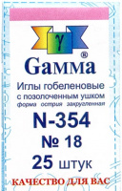 | N-354 | 46.93 |  |  | Изображение
 | Иглы ручные "Gamma" N-354 гобеленовые №18 |  |  |  | 46.93 | шт | 44 | Изображение
 | Иглы ручные "Gamma" N-364 гобеленовые №18, упак.-25шт. | Иглы ручные "Gamma" N-364 гобеленовые №18, упак.-25шт. |  | N-364 | 41.54 |  |  | Изображение
 | Иглы ручные "Gamma" N-364 гобеленовые №18, упак.-25шт. |  |  |  | 41.54 | шт | 30 | Изображение
 | Иглы ручные "Gamma" N-366 гобеленовые №22, упак.-25шт. | Иглы ручные "Gamma" N-366 гобеленовые №22, упак.-25шт. | 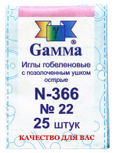 | N-366 | 36.73 |  |  | Изображение
 | Иглы ручные "Gamma" N-366 гобеленовые №22, упак.-25шт. |  |  |  | 36.73 | шт | 11 | Изображение
 | Иглы ручные "Gamma" N-376 гобеленовые №16-22, c двойным ушком, 3 шт | Иглы ручные "Gamma" N-376 гобеленовые №16-22, c двойным ушком, 3 шт | 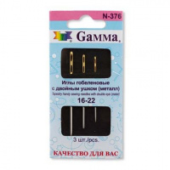 | N-376 | 53.60 |  |  | Изображение
 | Иглы ручные "Gamma" N-376 гобеленовые №16-22, c двойным ушком, 3 шт |  |  |  | 53.60 | шт | 42 | Изображение
 | Иглы ручные "Gamma" N-377 гобеленовые №22-24, c двойным ушком, 4 шт | Иглы ручные "Gamma" N-377 гобеленовые №22-24, c двойным ушком, 4 шт | 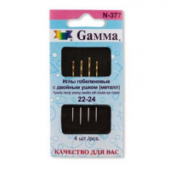 | N-377 | 53.60 |  |  | Изображение
 | Иглы ручные "Gamma" N-377 гобеленовые №22-24, c двойным ушком, 4 шт |  |  |  | 53.60 | шт | 40 | Изображение
 | Иглы ручные "Gamma" N-378 гобеленовые №16-22, c двойным ушком, 3 шт | Иглы ручные "Gamma" N-378 гобеленовые №16-22, c двойным ушком, 3 шт | 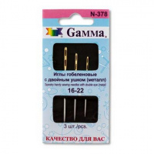 | N-378 | 59.63 |  |  | Изображение
 | Иглы ручные "Gamma" N-378 гобеленовые №16-22, c двойным ушком, 3 шт |  |  |  | 59.63 | шт | 45 | Изображение
 | Иглы ручные "Gamma" N-379 гобеленовые №22-24, c двойным ушком, 4 шт | Иглы ручные "Gamma" N-379 гобеленовые №22-24, c двойным ушком, 4 шт | 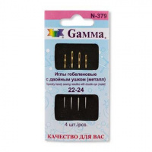 | N-379 | 61.44 |  |  | Изображение
 | Иглы ручные "Gamma" N-379 гобеленовые №22-24, c двойным ушком, 4 шт |  |  |  | 61.44 | шт | 43 | Изображение
 | Иглы ручные "Gamma" N-380 вышивальные синельные №13-16, блистер 3 шт. | Иглы ручные "Gamma" N-380 вышивальные синельные №13-16, блистер 3 шт. |  | N-380 | 57.76 |  |  | Изображение
 | Иглы ручные "Gamma" N-380 вышивальные синельные №13-16, блистер 3 шт. |  |  |  | 57.76 | шт | 6 | Изображение
 | Иглы ручные "Gamma" N-381 вышивальные синельные №18-22, блистер 6 шт. | Иглы ручные "Gamma" N-381 вышивальные синельные №18-22, блистер 6 шт. |  | N-381 | 49.40 |  |  | Изображение
 | Иглы ручные "Gamma" N-381 вышивальные синельные №18-22, блистер 6 шт. |  |  |  | 49.40 | шт | 10 | Изображение
 | Иглы ручные "Gamma" N-382 вышивальные синельные №20-24, блистер 6 шт. | Иглы ручные "Gamma" N-382 вышивальные синельные №20-24, блистер 6 шт. |  | N-382 | 46.30 |  |  | Изображение
 | Иглы ручные "Gamma" N-382 вышивальные синельные №20-24, блистер 6 шт. |  |  |  | 46.30 | шт | 11 | Изображение
 | Иглы ручные "Gamma" PH-040 для закалывания, 40 шт | Иглы ручные "Gamma" PH-040 для закалывания, 40 шт |  | PH-040 | 63.75 |  |  | Изображение
 | Иглы ручные "Gamma" PH-040 для закалывания, 40 шт |  |  |  | 63.75 | шт | 10 | Изображение
 | Иглы ручные "Gamma" PK-020 для закалывания | Иглы ручные "Gamma" PK-020 для закалывания | 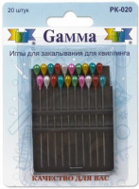 | PK-020 | 84.00 |  |  | Изображение
 | Иглы ручные "Gamma" PK-020 для закалывания |  |  |  | 84.00 | шт | 10 | Изображение
 | Иглы ручные "Gamma" гобеленовые №20 | Иглы ручные "Gamma" гобеленовые №20 |  | N-306 | 45.75 |  |  | Изображение
 | Иглы ручные "Gamma" гобеленовые №20 |  |  |  | 45.75 | шт | 54 | Изображение
 | Иглы ручные "Gamma" для вышивания двусторонние №24 | Иглы ручные "Gamma" для вышивания двусторонние №24 | 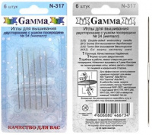 | N-317 | 103.18 |  |  | Изображение
 | Иглы ручные "Gamma" для вышивания двусторонние №24 |  |  |  | 103.18 | шт | 31 | Изображение
 | Иглы ручные «Gamma» N-212 для переплетных работ 7" в блистере | Иглы ручные «Gamma» N-212 для переплетных работ 7" в блистере |  | N-212 | 37.60 |  |  | Изображение
 | Иглы ручные «Gamma» N-212 для переплетных работ 7" в блистере |  |  |  | 37.60 | шт | 22 | Изображение
 | Иглы ручные «Gamma» N-215 для переплетных работ 4" в блистере | Иглы ручные «Gamma» N-215 для переплетных работ 4" в блистере |  | N-215 | 59.40 |  |  | Изображение
 | Иглы ручные «Gamma» N-215 для переплетных работ 4" в блистере |  |  |  | 59.40 | шт | 5 | Изображение
 | Иглы ручные «Gamma» N-218 для мягких игрушек №3-5, в блистере | Иглы ручные «Gamma» N-218 для мягких игрушек №3-5, в блистере |  | N-218 | 63.20 |  |  | Изображение
 | Иглы ручные «Gamma» N-218 для мягких игрушек №3-5, в блистере |  |  |  | 63.20 | шт | 15 | Изображение
 | Иглы ручные «Gamma» N-222 для переплетных работ 4"-7", в блистере | Иглы ручные «Gamma» N-222 для переплетных работ 4"-7", в блистере |  | N-222 | 48.75 |  |  | Изображение
 | Иглы ручные «Gamma» N-222 для переплетных работ 4"-7", в блистере |  |  |  | 48.75 | шт | 13 | Изображение
 | Иглы ручные «Gamma» N-355 гобеленовые №20 | Иглы ручные «Gamma» N-355 гобеленовые №20 | 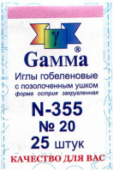 | N-355 | 50.25 |  |  | Изображение
 | Иглы ручные «Gamma» N-355 гобеленовые №20 |  |  |  | 50.25 | шт | 9 | Изображение
 | Иглы ручные «Gamma» N-356 гобеленовые №22 | Иглы ручные «Gamma» N-356 гобеленовые №22 | 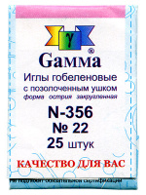 | N-356 | 44.25 |  |  | Изображение
 | Иглы ручные «Gamma» N-356 гобеленовые №22 |  |  |  | 44.25 | шт | 14 | Изображение
 | Иглы ручные «Gamma» N-357 гобеленовые №24 | Иглы ручные «Gamma» N-357 гобеленовые №24 | 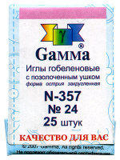 | N-357 | 36.66 |  |  | Изображение
 | Иглы ручные «Gamma» N-357 гобеленовые №24 |  |  |  | 36.66 | шт | 2 | Изображение
 | Иглы ручные «Gamma» N-358 гобеленовые №26, упак. - 25 шт. | Иглы ручные «Gamma» N-358 гобеленовые №26, упак. - 25 шт. | 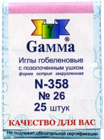 | N-358 | 41.60 |  |  | Изображение
 | Иглы ручные «Gamma» N-358 гобеленовые №26, упак. - 25 шт. |  |  |  | 41.60 | шт | 6 | Изображение
 | Иглы ручные «Gamma» N-359 гобеленовые №28 | Иглы ручные "Gamma" N-359 гобеленовые №28 в пачке 25шт. | 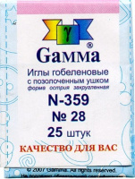 | N-359 | 44.80 |  |  | Изображение
 | Иглы ручные «Gamma» N-359 гобеленовые №28 |  |  |  | 44.80 | шт | 20 | Изображение
 | Иглы ручные «Gamma» N-365 гобеленовые №20 | Иглы ручные «Gamma» N-365 гобеленовые №20 | 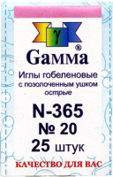 | N-365 | 39.53 |  |  | Изображение
 | Иглы ручные «Gamma» N-365 гобеленовые №20 |  |  |  | 39.53 | шт | 17 | Изображение
 | Иглы ручные «Gamma» N-367 гобеленовые №24, 25 шт | Иглы ручные «Gamma» N-367 гобеленовые №24, 25 шт | 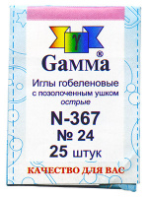 | N-367 | 36.18 |  |  | Изображение
 | Иглы ручные «Gamma» N-367 гобеленовые №24, 25 шт |  |  |  | 36.18 | шт | 1 | Изображение
 | Иглы ручные «Gamma» N-369 гобеленовые №28, упак.- 25 шт | Иглы ручные «Gamma» N-369 гобеленовые №28, упак.- 25 шт | 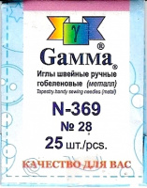 | N-369 | 37.53 |  |  | Изображение
 | Иглы ручные «Gamma» N-369 гобеленовые №28, упак.- 25 шт |  |  |  | 37.53 | шт | 28 | Изображение
 | Иглы ручные для слабовидящих N-004 «Gamma» №5/9, блистер 6 шт. | Иглы ручные для слабовидящих N-004 «Gamma» №5/9, блистер 6 шт. |  | N-004 | 38.40 |  |  | Изображение
 | Иглы ручные для слабовидящих N-004 «Gamma» №5/9, блистер 6 шт. |  |  |  | 38.40 | шт | 5 | Изображение
 | Набор игл для ковровой техники "Gamma" SK-300 | Набор игл для ковровой техники "Gamma" SK-300 | 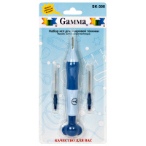 | SK-300 | 452.25 |  |  | Изображение
 | Набор игл для ковровой техники "Gamma" SK-300 |  |  |  | 452.25 | шт | 12 | Изображение

